界面&功能
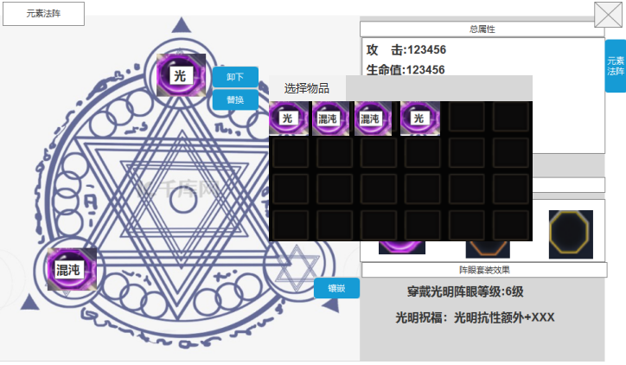
元素法阵系统 |  |  |  |  |  |  |  | 功能规则

 | 功能入口 |  |  |  |  |  |  |  | 角色基本规则
 |  |  |  |  |  |  |  |  | 1.设计目的是什么
 | 1.主界面点击【龙神】图标进入 |  |  |  |  |  |  |  | ▶ | 增加元素伤害对应的抗性系统
 | 2.进入本界面时，默认显示角色页签
 | 3.当玩家有更高阶数的装备可穿戴时，角色系统有红点提示 |  |  |  |  | 光芒 | 生命1


 |  |  |  |  |  |  |  |  | 2.法阵阵眼
 |  |  |  |  |  |  |  |  | ▶ | 阵法有3个阵眼，可以镶嵌3颗神石
 | 参考图标 |  |  |  |  |  |  |  | ▶ | 神石根据元素属性分为3种，光明神石、黑暗神石、混沌神石，分别对应增加元素抗性
 |  |  |  |  |  |  |  |  | ▶ | 3个阵眼可以镶嵌同类的神石
 |  |  |  |  |  |  |  |  | ▶ | 神石可以进行镶嵌、替换、卸下操作
 |  |  |  |  |  |  |  |  | ▶ | 装备分为不同阶数，低阶的可以往上合成

 |  |  |  |  |  |  |  |  | 3.套装效果
 |  |  |  |  |  |  |  |  | ▶ | 根据镶嵌的3颗神石具有不同的效果
 |  |  |  |  |  |  |  |  |  | 3颗光明神石：光明祝福：光明抗性额外提升XXX
 |  |  |  |  |  |  |  |  |  | 3颗黑暗神石：黑暗祝福：黑暗抗性额外提升XXX
 |  |  |  |  |  |  |  |  |  | 3颗混沌神石：混沌祝福：混沌抗性额外提升XXX
 |  |  |  |  |  |  |  |  |  | 1颗光明1颗黑暗1颗混沌：平衡祝福：所有抗性额外提升XXX
 |  |  |  |  |  |  |  |  | ▶ | 套装效果具有等级，根据镶嵌神石的最低等级确定。

3
6
 | 法阵界面【当前为示例】
1
4
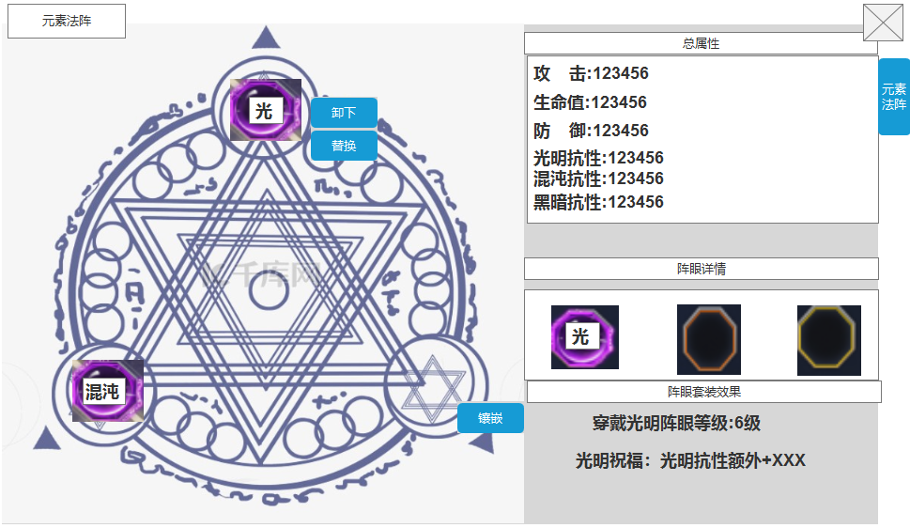
 |  |  |  | 1.功能标题与功能说明 |  |  |  |  | 1.功能标题与功能说明
 |  |  |  | ▶ | 显示功能标题 |  |  |  | ▶ | 显示功能标题

 |  |  |  | 2.法阵及阵眼展示界面 |  |  |  |  | 2.法阵及阵眼展示界面
 |  |  |  | ▶ | 显示阵法背景和阵眼镶嵌状态 |  |  |  | ▶ | 显示阵法背景和阵眼镶嵌状态
 |  |  |  | ▶ | 当阵眼部位已镶嵌时，点击部位出现按钮"卸下"“替换” |  |  |  | ▶ | 当阵眼部位已镶嵌时，点击部位出现按钮"卸下"“替换”
 |  |  |  | ▶ | 当阵眼部位未装备时，点击部位出现按钮“镶嵌” |  |  |  |  | 卸下：点击可卸下当前穿戴的阵眼
 |  |  |  | 3.阵眼总属性显示 |  |  |  |  |  | 替换：点击打开背包界面，展示所有的阵眼道具
2
 |  |  |  | ▶ | 展示所穿戴的阵眼所有属性 |  |  |  | ▶ | 当阵眼部位未装备时，点击部位出现按钮“镶嵌”
 |  |  |  | ▶ | 最大支持7位数 |  |  |  |  | 镶嵌：点击打开背包界面，展示所有的阵眼道具。点击可进行镶嵌
 |  |  |  | ▶ | 未穿戴阵眼时，当前属性显示0 |  |  |  | 3.阵眼总属性显示
 |  |  |  |  |  |  |  |  | ▶ | 展示所穿戴的阵眼所有属性
 |  |  |  |  |  |  |  |  | ▶ | 最大支持7位数
 |  |  |  | 4.阵眼详情 |  |  |  |  | ▶ | 未穿戴阵眼时，当前属性显示0
 |  |  |  | ▶ | 展示当前发阵阵眼的穿戴部位详情
 |  |  |  |  | 阵眼部位有穿戴则显示对应道具，若未穿戴则显示底框
 |  |  |  | ▶ | 展示当前阵眼套装效果 |  |  |  | 4.阵眼详情
 |  |  |  | ▶ | 套装效果具有等级，根据镶嵌神石的最低等级确定。 |  |  |  | ▶ | 展示当前发阵阵眼的穿戴部位详情
 |  |  |  |  |  |  |  |  | ▶ | 展示当前阵眼套装效果
5
 |  |  |  | 5.阵眼套装效果展示 |  |  |  |  | ▶ | 套装效果具有等级，根据镶嵌神石的最低等级确定。
 |  |  |  | ▶ | 展示当前的套装效果等级和所获得的额外加成 |  |  |  |  | 3颗光明神石：光明祝福：光明抗性额外提升XXX
 |  |  |  | ▶ | 若未激活套装，则显示：当前未激活套装状态 |  |  |  |  | 3颗黑暗神石：黑暗祝福：黑暗抗性额外提升XXX
 |  |  | 未标记界面【当前为示例】 |  |  |  |  |  |  | 3颗混沌神石：混沌祝福：混沌抗性额外提升XXX
 |  |  |  |  |  |  |  |  |  | 1颗光明1颗黑暗1颗混沌：平衡祝福：所有抗性额外提升XXX
 |  |  |  |  |  |  |  |  |  | 如镶嵌3颗光明神石，其中最低的光明神石是3级
 |  |  |  |  |  |  |  |  |  | 则获得3级的光明抗性提升属性

 |  |  |  |  |  |  |  |  | 5.阵眼套装效果展示
 |  |  |  |  |  |  |  |  | ▶ | 展示当前的套装效果等级和所获得的额外加成
 |  |  |  |  |  |  |  |  | ▶ | 若未激活套装，则显示：当前未激活套装状态

 |  | 点击替换和装备打开的界面【当前为示例】

参考界面
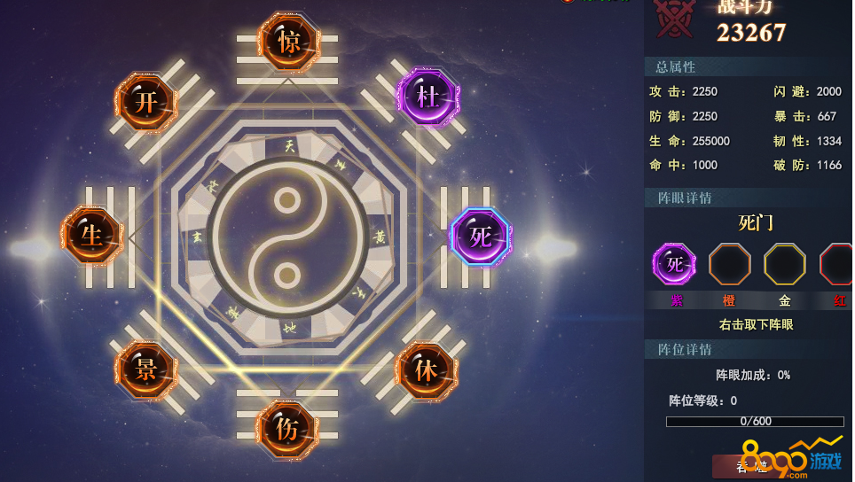
参考图

 | 参考游戏

美术需求
美术需求

 | UI需求
 | 序号 | 类型 | 对应界面 | 内容描述 | 功能需求 | 备注 | 参考图
 | 1 | UI | 法阵界面 |  |  |  | 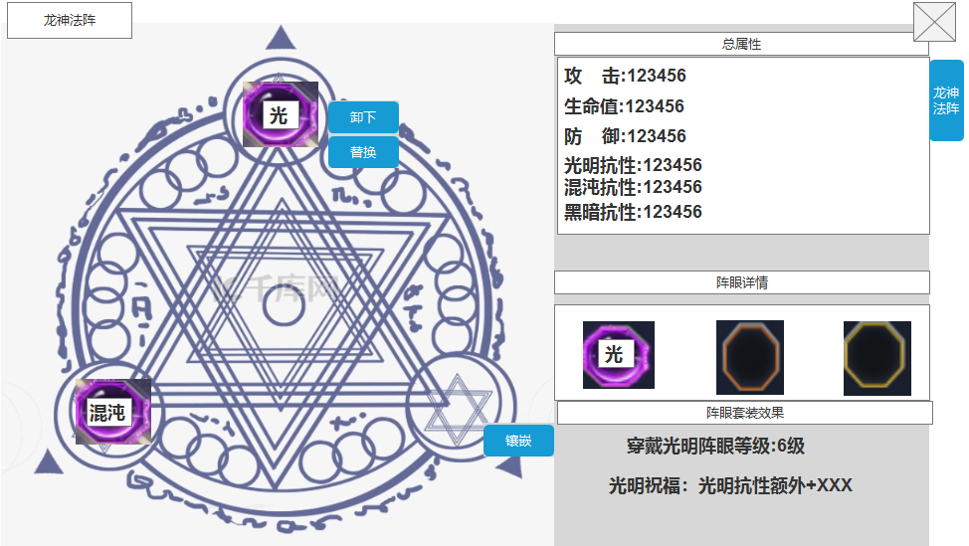
 | 2 | UI

 | 原画需求
 | 序号 | 类型 | 对应界面 | 内容描述 | 功能需求 | 备注 | 参考图
 | 无 | 原画背景 | 法阵背景界面 | 法阵背景界面，需有3个镶嵌位置

 | ICON需求
 | 序号 | 类型 | 图标需求 | 内容描述 | 功能需求 | 尺寸需求 | 参考图
 | 1 | ICON | 黑暗阵眼 | 黑暗装备需求，需分1阶到10阶的黑暗秘宝装备 |  |  | 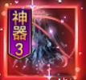
 | 2 | ICON | 光明阵眼 | 光明装备需求，需分1阶到11阶的光明秘宝装备 |  |  | 
 | 3 | ICON | 混沌阵眼 | 混沌装备需求，需分1阶到12阶的混沌秘宝装备 |  |  | 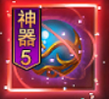

 | 动效需求
 | 序号 | 类型 | 描述 | 内容描述 | 功能需求 | 备注 | 参考图
 | 1

 | 其他
 | 序号 | 类型 | 对应界面 | 内容描述 | 功能需求 | 备注 | 参考图
 | 1 | 元素入口 | 主界面的元素入口 | 界面入口

